申込書
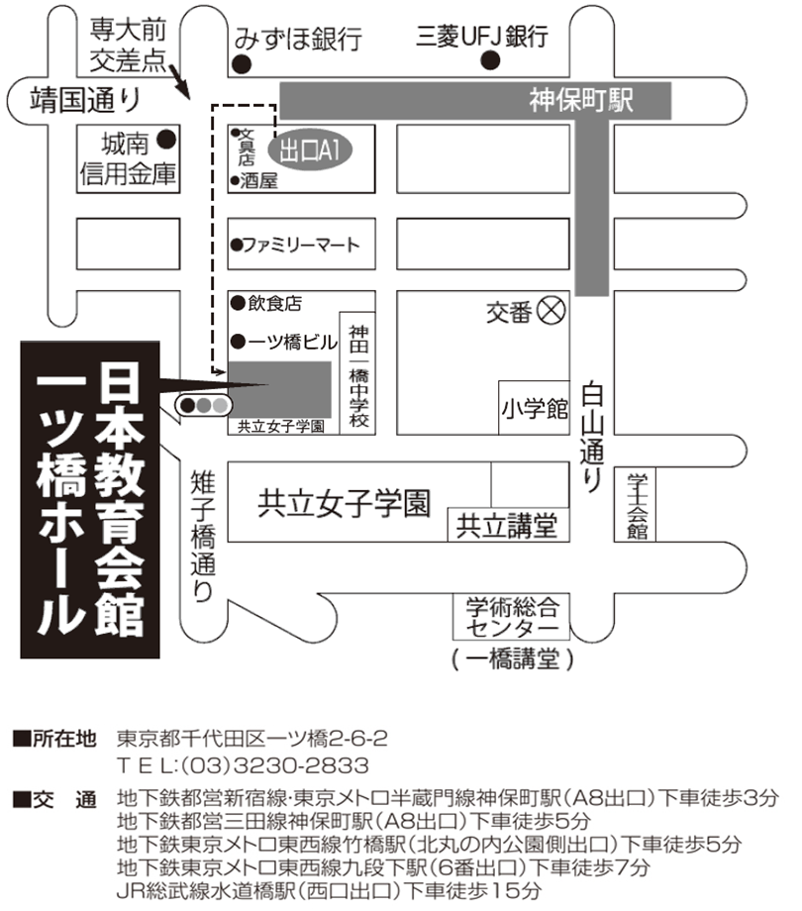
2022年度
火薬類管理講習会受講申込書 ・（ 受 講 票 ） |  |  |  |  |  |  |  |  |  |  |  |  |  |  | ○ | 1 | 1
開催日：2022年9月7日（水） |  |  |  |  |  |  |  |  |  |  |  |  |  | 申込期限 8月31日（水） |  | 2 | 2
会社名（正式名称） （△△株式会社・株式会社○○） |  |  |  |  |  |  |  |  |  |  |  |  |  |  |  |  | 3
住 所 |  |  |  |  |  | 〒 |  | - |  |  |  |  |  |  |  |  | 4
 |  |  |  |  |  |  |  |  |  |  |  |  |  |  |  |  | 5
申 込 担 当 者 （会社一括振込の請求書送付先） |  |  |  |  |  | （所属部署名） |  |  |  |  |  |  |  |  |  |  | 6
 |  |  |  |  |  | 氏 名 |  |  |  |  |  |  |  |  |  |  | 7
 |  |  |  |  |  | ﾒｰﾙｱﾄﾞﾚｽ |  |  |  |  |  |  |  |  |  |  | 8
 |  |  |  |  |  | TEL |  |  |  |  |  |  |  |  |  |  | 9
講習会 ： 9月7日（水） 開始13時20分 受付12時30分～ |  |  |  |  |  |  |  |  |  |  |  | ▼プルダウン選択 |  |  |  |  | 10
場 所 ： 日本教育会館707号室 受講料 ２，０００円 （銀行振込） |  |  |  |  |  |  |  |  |  |  |  | 受講証明書 |  |  |  |  | 11
番号 | 出席 ﾁｪｯｸ | 整理№ |  |  | 受講者氏名 |  | 個人振込みの場合ﾒｰﾙｱﾄﾞﾚｽを記入 （会社一括振込の場合は記入不要） |  | 振込 予定日 |  |  | 必要1 不要2 |  |  |  |  | 12
① |  | T | - |  |  |  |  |  |  |  |  |  |  |  |  |  | 13
② |  | T | - |  |  |  |  |  |  |  |  |  |  |  |  |  | 14
③ |  | T | - |  |  |  |  |  |  |  |  |  |  |  |  |  | 15
④ |  | T | - |  |  |  |  |  |  |  |  |  |  |  |  |  | 16
⑤ |  | T | - |  |  |  |  |  |  |  |  |  |  |  |  |  | 17
⑥ |  | T | - |  |  |  |  |  |  |  |  |  |  |  |  |  | 18
受講者氏名は、姓と名の間に全角スペースを空けてください。例：建設 太郎 |  |  |  |  |  |  |  |  | 会社一括 振込人数 |  |  | 0 | 人分 |  |  |  | 19
＜受講料＞ 一人 ２，０００円 （消費税を含む）
・受講料の請求書は後日、申込者にメールにてお送りしますので、確認後に
お振込みください。領収書は金融機関の振込控に代えさせていただきます。
振込時には、会社名または個人は整理No.（T－○○）をご入力ください。
・振込手数料は、ご負担くださいますようお願い申し上げます。
＜振込先＞請求書に記載の振込先にお振込みください。
三菱UFJ銀行 八重洲通支店 普通預金 0755842
シヤ）ニホンケンセツギヨウレンゴウカイ
＜振込期間＞ 8月31日（水）まで
●申込・問合わせ先
一般社団法人 日本建設業連合会 火薬類対策部会
（担当 須山） TEL 03-3551-8812
E-mail suyama@nikkenren.or.jp
※新型コロナウイルス対応で定員を１００名としているため、各社申し込みを |  |  |  |  |  |  |  |  | 個人人数 |  |  | 0 | 人 |  |  |  | 20
 | ６名までとさせていただきます。なお先着順として定員になり次第、締切ります。 |  |  |  |  |  |  |  |  | ▼プルダウン選択 |  |  |  |  |  |  | 21
上記のとおり申し込みます。 |  |  |  |  |  |  |  |  | 2022年 |  | 月 |  |  | 日 |  |  | 22
● | 日建連より振込先を記載した電子請求書を送付（メール）します。請求書送付日は8/5、8/19、8/26を |  |  |  |  |  |  |  |  |  |  |  |  |  |  |  | 23
 | 、9/2予定。送付日２日前までの申込みに対応します。振込予定日の記入は送付日を考慮ください。 |  |  |  |  |  |  |  |  |  |  |  |  |  |  |  | 24
● | 請求書送付先は会社で一括振込みの場合は申込担当者に、個人振込みの場合は個人あてに送付 |  |  |  |  |  |  |  |  |  |  |  |  |  |  |  | 25
 | しますので、個人振込みの方のみ個人メールアドレスを記入ください。 |  |  |  |  |  |  |  |  |  |  |  |  |  |  |  | 26
● | 会社振込みと個人振込みの両方ある場合も１枚の申込書に記入ください。 |  |  |  |  |  |  |  |  |  |  |  |  |  |  |  | 27
【受講票】
● | 申込み受領後に、日建連事務局で整理№を記入し、メールで返送いたします。当日の受講票に |  |  |  |  |  |  |  |  |  |  |  |  |  |  |  | 28
 | なりますので、本票をコピーし、当人の「出席チェック」欄に☑マークを入れ、ご持参ください。 |  |  |  |  |  |  |  |  |  |  |  |  |  |  |  | 29
（チェック記入例） |  |  |  |  |  |  |  |  |  |  |  |  |  |  |  |  | 30
① | ✓ | T | - | 21 | 建設 太郎 |  | kensetsu@nikkenren.or.jp |  | 2022-08-18 |  |  | 1 |  |  |  |  | 31
※ なお、本講習会は、ＣＰＤＳ（全国土木施工管理技士会連合会）認定の講習会です。
希望者には受講証明書を講習会終了後に交付致します。
※上記個人情報は、講習会の状況把握以外には使用致しません。

【加工NG】日建連事務処理用
一覧表への貼付けは名前のある列をコピーして「値」で貼付け
このシートは加工しないでください。事務局用の集計シートです。
管理用
整理番号 |  | 会社名 | 社名ﾌﾘｶﾞﾅ | 受講者 | 氏名ﾌﾘｶﾞﾅ | CPDS申込 | 入金 《予定日》 | 入金日 消費税10％ | 備考1 | 備考2 | 担当者 | 電話 | アドレス
T- |  |  |  |  |  |  |  |  |  |  | 0 | 0 | 0
T-
T-
T-
T-
T-

一覧表への貼付け会社名と個人名前のある列をコピーして「値」で貼付け
請求書用
会員会社/個人 （顧客）コード | 整理No. 個人のみ | 請求書の宛名 （会社名） | カタカナ（会社名） | 請求書の宛名 （個人名） | カタカナ（個人名） | 送付先 （メルアド） | 人数 | 請求書の単位 | 請求書の金額 | 入金予定日 | 入金日 | 備考
 |  | 0 |  |  |  | 0 | 0 | 一括 | 0

 |  |  | #VALUE! |  | #VALUE! |  |  | 一括 | #VALUE!
 |  |  | #VALUE! |  | #VALUE! |  |  | 一括 | #VALUE!
 |  |  | #VALUE! |  | #VALUE! |  |  | 一括 | #VALUE!
 |  |  | #VALUE! |  | #VALUE! |  |  | 一括 | #VALUE!
 |  |  | #VALUE! |  | #VALUE! |  |  | 一括 | #VALUE!
 |  |  | #VALUE! |  | #VALUE! |  |  | 一括 | #VALUE!
 |  |  | #VALUE! |  | #VALUE! |  |  | 一括 | #VALUE!
 |  |  | #VALUE! |  | #VALUE! |  |  | 一括 | #VALUE!

 |  |  | 【＃VALUE】の時は個人振込みなし |  | 会社振込みの人数は全員個人支払いが無い時の自動入力の値。
 |  |  |  |  | 振込みが会社と個人が混在した時は人数を会社振込人数分に手書きで直す

